KIVIVILLAST TORUISOLATSIOON
HEKAMERK OÜ |  |  |  |  |  | 7.09
LEIVA TN. 4, 12618 TALLINN
TEL. 6776 300 |  | info@hekamerk.ee

HINNAKIRI |  |  |  | JAANUAR 2024

7.09 KIVIVILLAST TORUISOLATSIOON ROCKWOOL
 | NB! KOORIKUD ON KLEEPRIBAGA!
 |  |  | SOODUSTUS: |  |  | 0%
 |  | MÕÕT | PAKK | ALUS | HIND | HIND
 |  |  | M | M | KM-TA | KM-TA

KIVIVILLAST ALUMIINIUMFOOLIUMIGA TORUKOORIK, KLEEPRIBAGA
KOORIKU PIKKUS 1M, HINNAD 1M
Maks. kasutustemperatuur +250°C, kattekihil +80°C
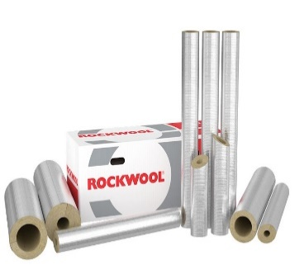
 |  | 18 - 20 | 42 | 504 | 2.38
 |  | 22 - 20 | 36 | 432 | 2.50
 |  | 28 - 20 | 30 | 360 | 2.71
 |  | 35 - 20 | 25 | 300 | 2.93
 |  | 42 - 20 | 20 | 240 | 3.46

 |  | 18 - 30 | 25 | 300 | 3.57
 |  | 22 - 30 | 20 | 240 | 3.70
 |  | 28 - 30 | 20 | 240 | 3.92
 |  | 35 - 30 | 16 | 192 | 4.28
 |  | 42 - 30 | 12 | 144 | 4.85
 |  | 54 - 30 | 10 | 120 | 5.59
 |  | 64 - 30 | 9 | 108 | 6.59
 |  | 76 - 30 | 7 | 84 | 6.60
 |  | 89 - 30 | 6 | 72 | 6.87
 |  | 114 - 30 | 4 | 48 | 9.78

 |  | 18 - 40 | 12 | 108 | 4.90
 |  | 22 - 40 | 13 | 156 | 4.96
 |  | 28 - 40 | 12 | 144 | 5.14
 |  | 35 - 40 | 9 | 108 | 5.49
 |  | 42 - 40 | 9 | 108 | 5.68
 |  | 54 - 40 | 8 | 96 | 6.68
 |  | 64 - 40 | 6 | 72 | 7.77
 |  | 76 - 40 | 5 | 60 | 7.76
 |  | 89 - 40 | 4 | 48 | 9.07
 |  | 114 - 40 | 1 | 32 | 11.98

 |  | 22 - 50 | 9 | 81 | 5.92
 |  | 28 - 50 | 9 | 81 | 6.29
 |  | 35 - 50 | 7 | 84 | 6.49
 |  | 42 - 50 | 6 | 72 | 6.89
 |  | 54 - 50 | 5 | 60 | 7.85
 |  | 64 - 50 | 4 | 48 | 9.51
 |  | 76 - 50 | 4 | 48 | 9.99
 |  | 89 - 50 | 1 | 33 | 10.43
 |  | 114 - 50 | 1 | 25 | 13.43
 |  | 169 - 50 | 1 | 16 | 17.65

